Diagnósticos
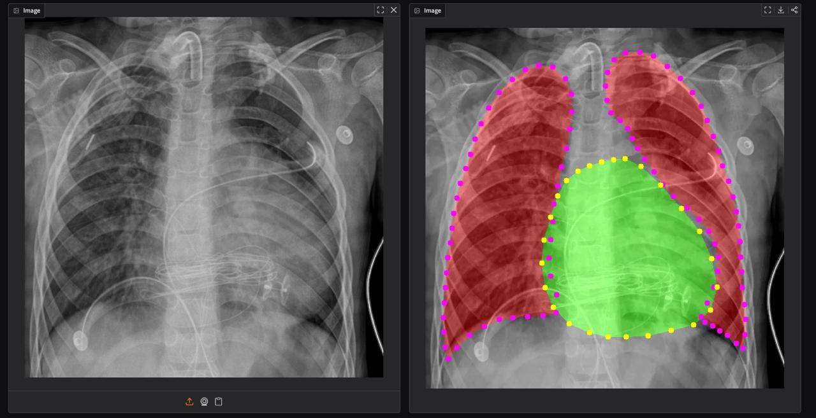
N° | Código | Categoría | Descripción / Hallazgos | Patológico
1 | NRM-LVT | No patológico (variante) | Normal con leve aumento de tramado vascular. | No
2 | NRM | Normal | Normal. | No
3 | NRM-LVT | No patológico (variante) | Leve aumento vascular, por lo demás normal. | No
4 | NRM-LVT | No patológico (limítrofe) | Normal, leve aumento de tramado vascular y pulmón izquierdo (derecho del observador) levemente más difuso. **Revisar** | No
5 | NEU-F | Neumonía | Focos probablemente neumónicos. | Sí
6 | DRR-EAP-CE-CAT | Derrame pleural + Edema pulmonar | Pérdida de ángulo costodiafragmático bilateral (sugerente de derrame), imagen difusa en ambos campos pulmonares (probable edema pulmonar), cuerpos extraños (cables de internación) y catéter implantable en campo superior izquierdo. | Sí
7 | NEU-BI-CE-MED-FXC | Neumonía + Otros hallazgos | Foco neumónico basal izquierdo, múltiples cuerpos extraños por internación (tubo endotraqueal, electrodos, válvula del tubo), mediastino desplazado a la derecha (hallazgo anómalo, etiología a determinar) y probable fractura de 5ta y 6ta costilla posterior derecha. | Sí
8 | MGC | MegaCardio | Megacardio (el corazón cubre casi todo el pulmón izquierdo). | Sí
9 | CGT-TPC | Derrame pericárdico | Corazón en gota, probable taponamiento cardíaco o derrame pericárdico. | Sí
10 | NEU-BI | Neumonía | Neumonía de base izquierda. | Sí
11 | ESC-MGC | MegaCardio + Escoliosis | Marcada escoliosis con megacardio. | Sí
12 | NEU-SD | Neumonía | Neumonía en campo pulmonar superior derecho. | Sí

